Sheet1
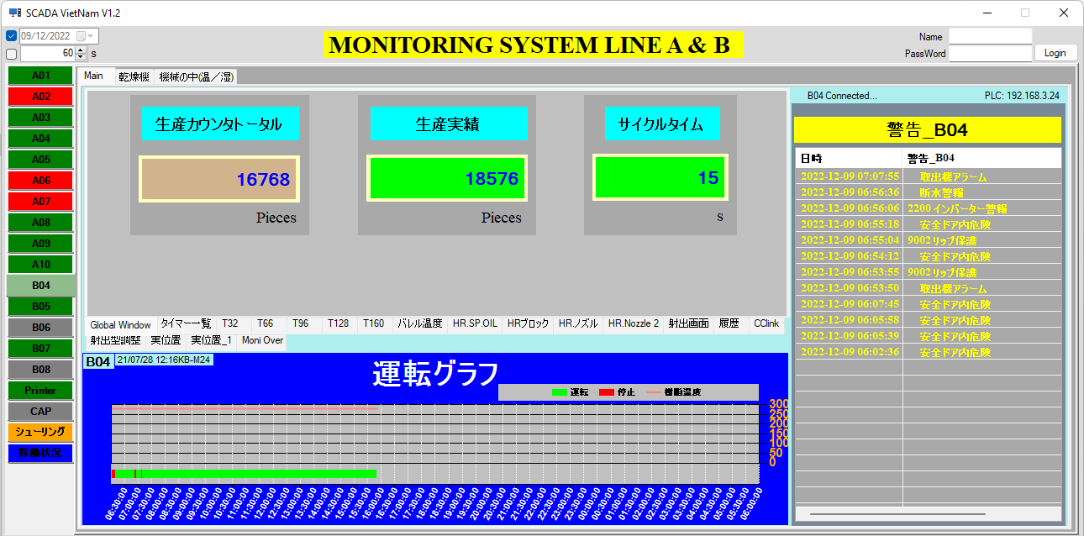

control Chart B04 dùng Table B04
- select các column trong móc thời gian (12/09/2022 06:00:00 - 13/09/2022 06:00:00) - thời gian 3 ca làm việc
+ DateTime
+ StatusOperator_B04:
* 運転 (chạy) :giá trị = 1
* 停止(dừng): giá trị =0
+ バレルＮ現在値_B04:
* 樹脂温度: giá trị nhiệt độ
+ Target_B04
+ 生産カウンタトータル_CountReal_B04
control 警告_B04 dùng Table alarm_B04
- select Table alarm-B04 trong móc thời gian (12/09/2022 06:00:00 - 13/09/2022 06:00:00) - thời gian 3 ca làm việc

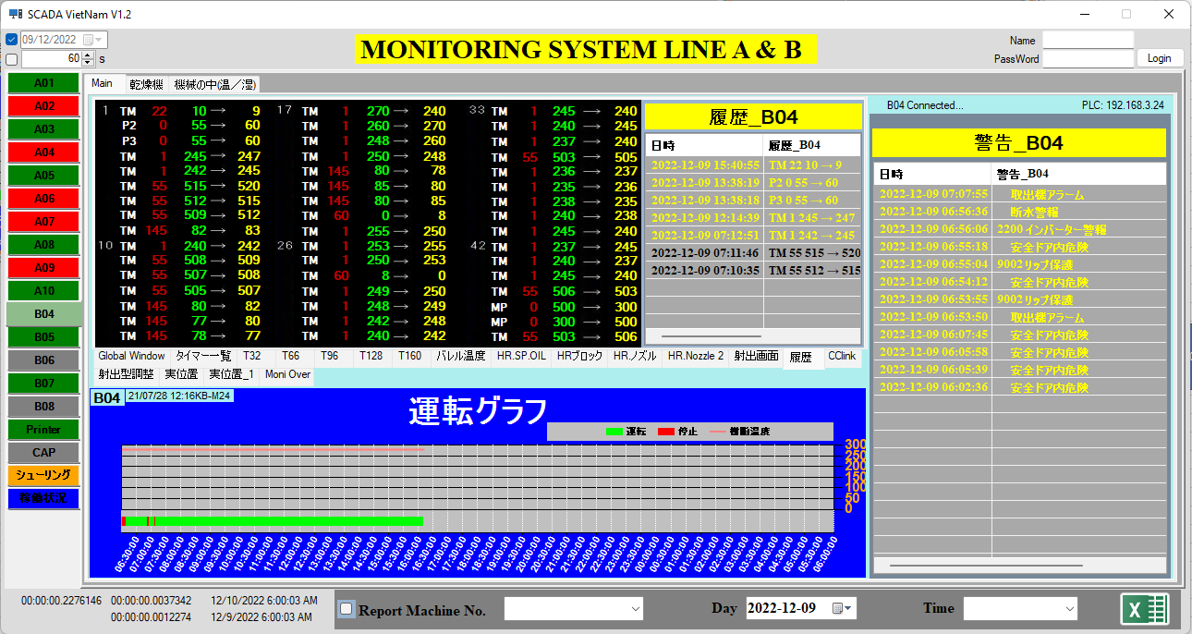

control 履歴_B04 dùng Table History_Setup_B04
- select Table History_Setup_B04 trong móc thời gian (12/09/2022 06:00:00 - 13/09/2022 06:00:00) - thời gian 3 ca làm việc

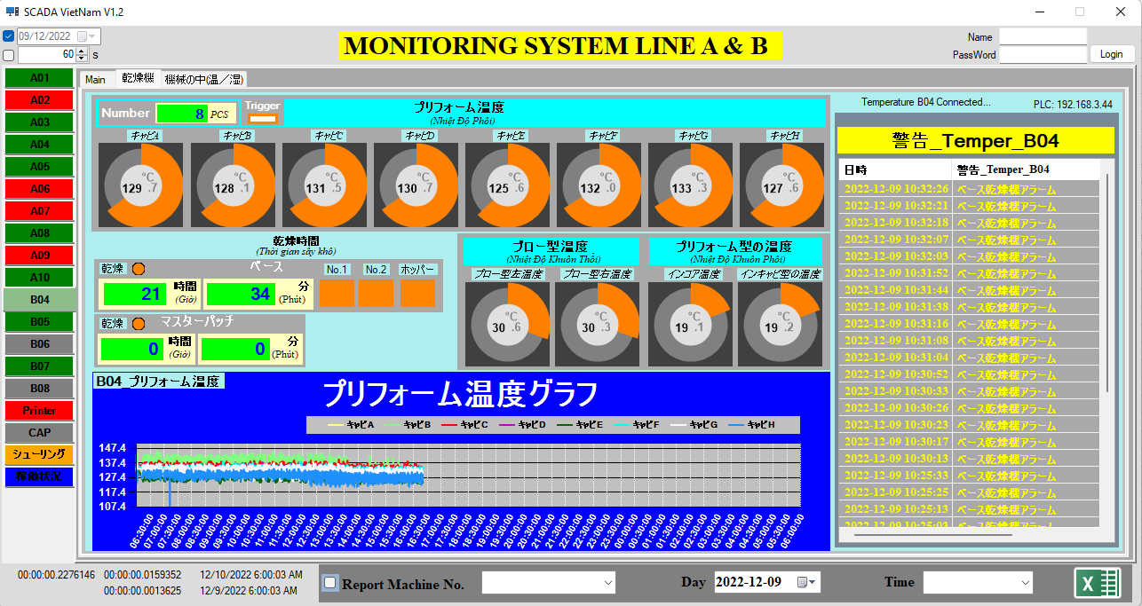

control Chart B04_プリフォーム温度 dùng Table temperature_b04
- select các column trong móc thời gian (12/09/2022 06:00:00 - 13/09/2022 06:00:00) - thời gian 3 ca làm việc
*DateTime
*キャビA_8PCS_B04
*キャビB_8PCS_B04
*キャビC_8PCS_B04
*キャビD_8PCS_B04
*キャビE_8PCS_B04
*キャビF_8PCS_B04
*キャビG_8PCS_B04
*キャビH_8PCS_B04
*キャビA_6PCS_B04
*キャビB_6PCS_B04
*キャビC_6PCS_B04
*キャビD_6PCS_B04
*キャビE_6PCS_B04
*キャビF_6PCS_B04
*キャビA_4PCS_B04
*キャビB_4PCS_B04
*キャビC_4PCS_B04
*キャビD_4PCS_B04
*Number_Temper_B04: nhận biết số lượng 4,6 hoặc 8 phôi để hiển thị
control 警告_Temper_B04 dùng Table alarm_temper_B04
- select Table alarm_temper_B04
trong móc thời gian (12/09/2022 06:00:00 - 13/09/2022 06:00:00) - thời gian 3 ca làm việc

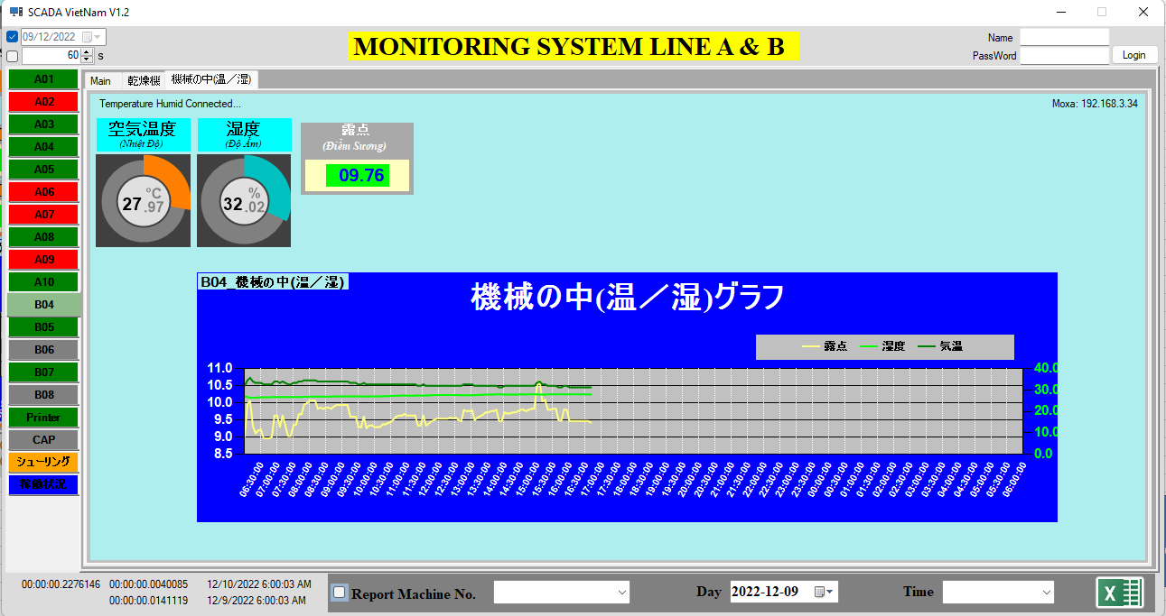

control Chart B04_機械の中(温／湿) dùng Table TemperHumid
- select các column trong móc thời gian (12/09/2022 06:00:00 - 13/09/2022 06:00:00) - thời gian 3 ca làm việc
*DateTime
*DewPoint_B04
*Temperature_B04
*Humid_B04

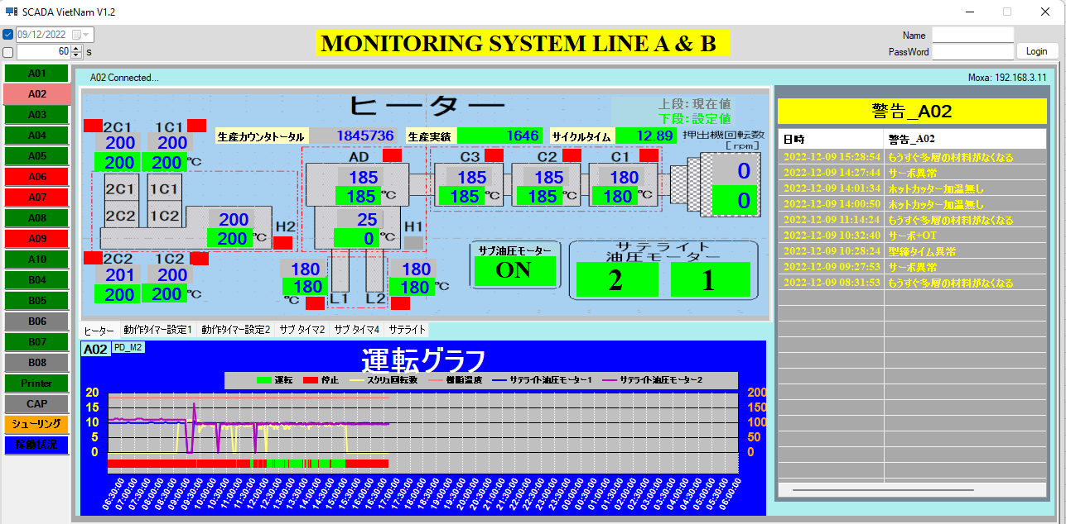

control Chart A02 dùng Table A02
- select các column trong móc thời gian (12/09/2022 06:00:00 - 13/09/2022 06:00:00) - thời gian 3 ca làm việc
+ DateTime
+ StatusOperator_A02:
* 運転 (chạy) :giá trị = 1
* 停止(dừng): giá trị =0
+ 生産カウンタトータル_CountReal_A02
+ Read_押出機回転数_A02 : スクリュ回転数
+ Read_AD_A02 : 樹脂温度
+サテライト油圧モーター1_Speed_A02:サテライト油圧モーター1
+サテライト油圧モーター2_Speed_A02:サテライト油圧モーター2
+ Target_A02

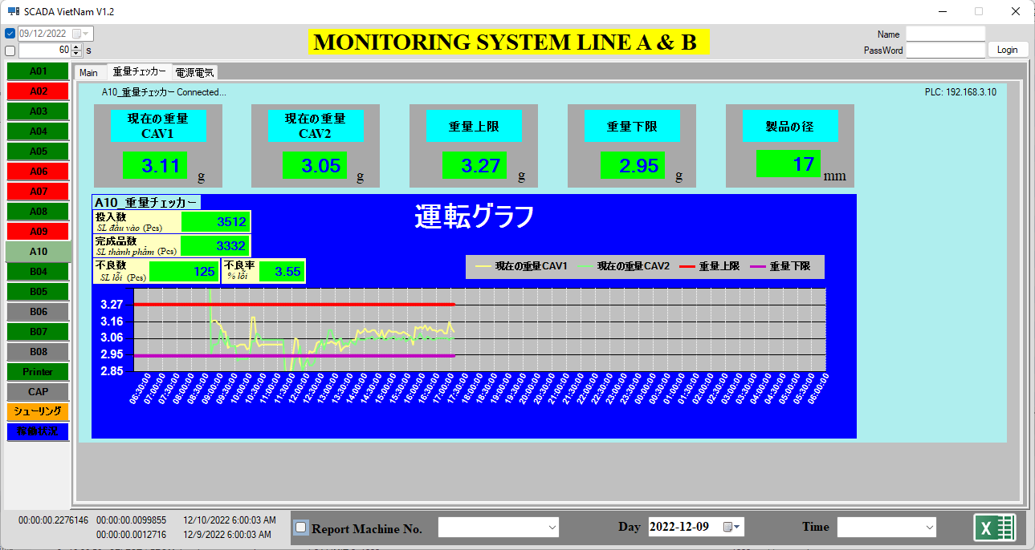

control Chart A10_重量チェッカー dùng Table A10_Keyence
- select các column trong móc thời gian (12/09/2022 06:00:00 - 13/09/2022 06:00:00) - thời gian 3 ca làm việc
*DateTime
*現在の重量CAV1_Robot_A10: 現在の重量CAV1
*現在の重量CAV2_Robot_A10: 現在の重量CAV2
*重量上限_Robot_A10: 重量上限
*重量下限_Robot_A10: 重量下限

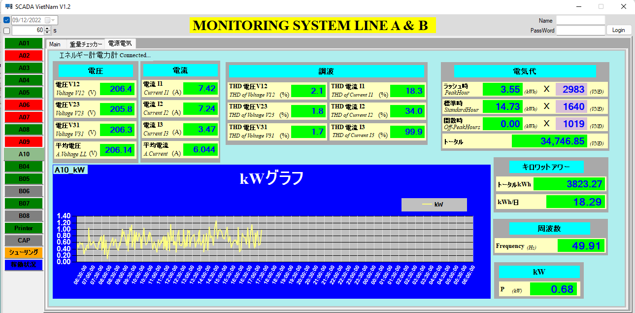

control Chart A10_kW dùng Table A10
- select các column trong móc thời gian (12/09/2022 06:00:00 - 13/09/2022 06:00:00) - thời gian 3 ca làm việc
*DateTime
*Result_P_A10

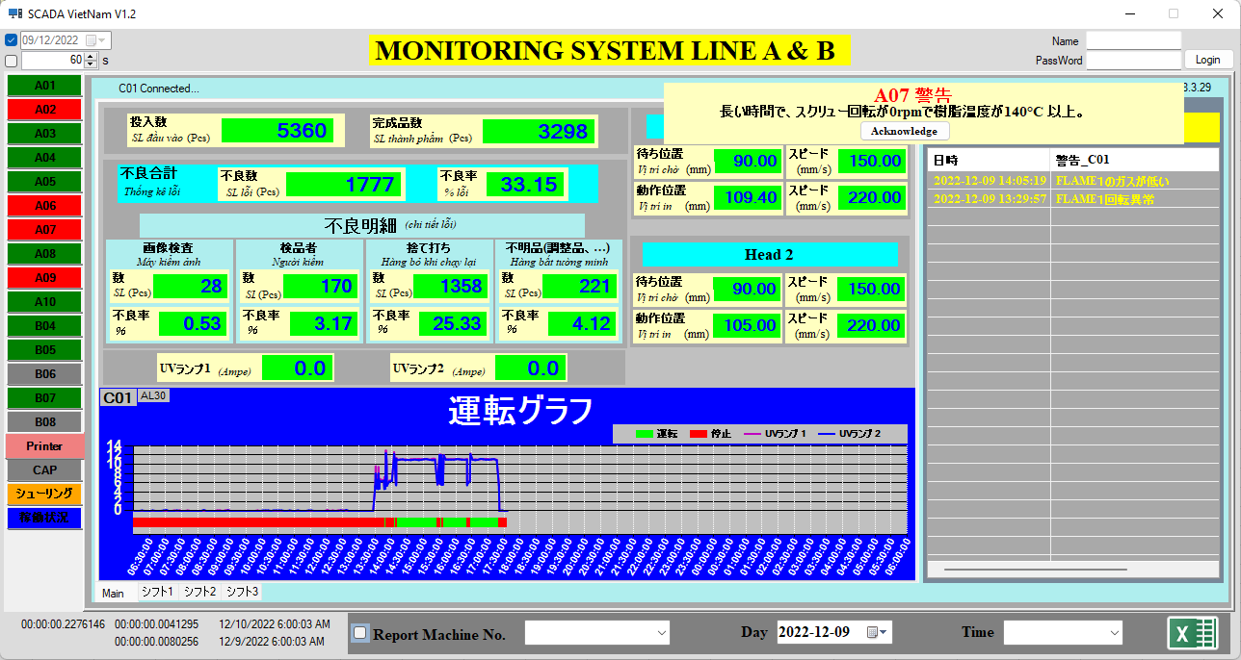

control A07警告 dùng Table Set_Warning_A07 và Table Warning_A07
- Set_Warning_A07 : dùng để check các điều kiện người dùng cài đặt để hiển thị cảnh báo.
- Warning_A07: lưu lịch sử và điều kiện dẫn đến cảnh báo

Trong tab Main control Chart C01 dùng Table C01
- select các column trong móc thời gian (12/09/2022 06:00:00 - 13/09/2022 06:00:00) - thời gian 3 ca làm việc
*DateTime
*+ StatusOperator_C01:
* 運転 (chạy) :giá trị = 1
* 停止(dừng): giá trị =0
*UVランプ1: UVランプ1
*UVランプ2: UVランプ2
*Target_C01
trong tab シフト1
control Chart C01 dùng Table C01
- select các column trong móc thời gian (12/09/2022 06:00:00 - 12/09/2022 14:00:00) - thời gian ca 1 làm việc
*DateTime
*+ StatusOperator_C01:
* 運転 (chạy) :giá trị = 1
* 停止(dừng): giá trị =0
*UVランプ1: UVランプ1
*UVランプ2: UVランプ2
*Target_C01
trong tab シフト2
control Chart C01 dùng Table C01
- select các column trong móc thời gian (12/09/2022 14:00:00 - 12/09/2022 22:00:00) - thời gian ca 2 làm việc
*DateTime
*+ StatusOperator_C01:
* 運転 (chạy) :giá trị = 1
* 停止(dừng): giá trị =0
*UVランプ1: UVランプ1
*UVランプ2: UVランプ2
*Target_C01
trong tab シフト3
control Chart C01 dùng Table C01
- select các column trong móc thời gian (12/09/2022 22:00:00 - 13/09/2022 06:00:00) - thời gian ca 3 làm việc
*DateTime
*+ StatusOperator_C01:
* 運転 (chạy) :giá trị = 1
* 停止(dừng): giá trị =0
*UVランプ1: UVランプ1
*UVランプ2: UVランプ2
*Target_C01

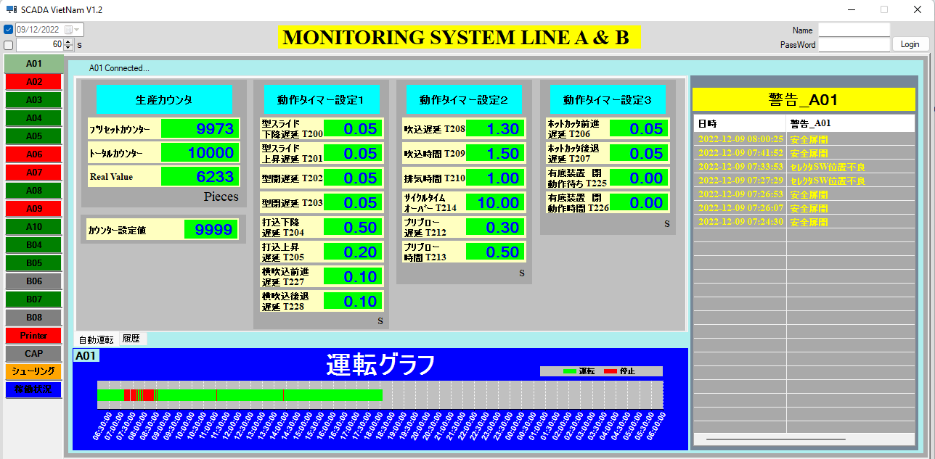

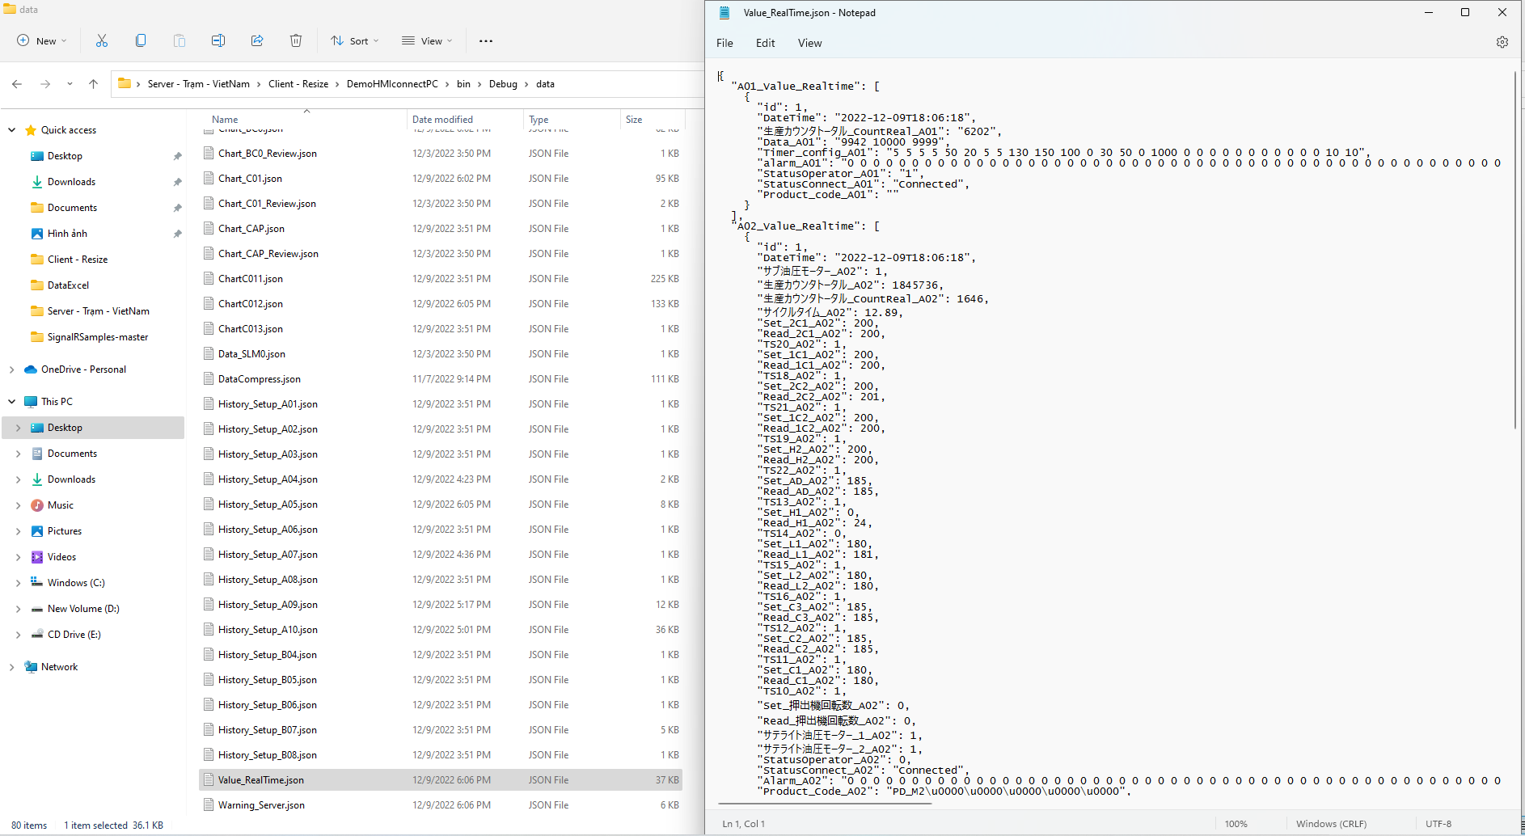

File Value_RealTime.json hiển thị các thông số máy trên giao diện theo thời gian thực.
(hiện tại bên e đang truyền thông số này với nhau bằng API)

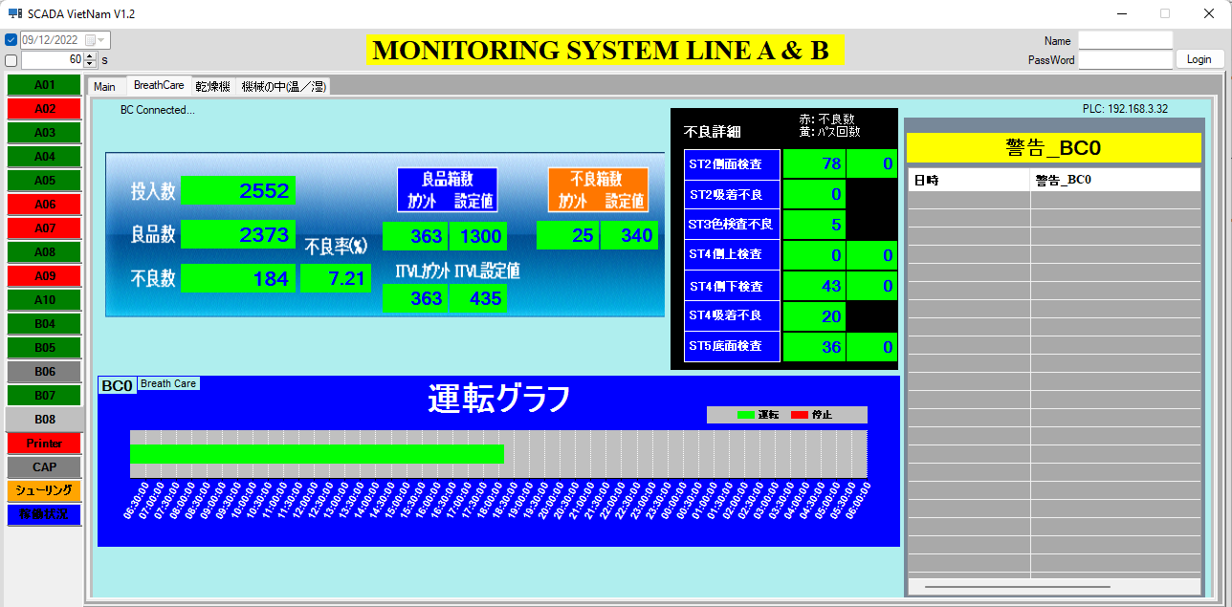

control Chart BC0 dùng Table BC0
- select các column trong móc thời gian (12/09/2022 06:00:00 - 13/09/2022 06:00:00) - thời gian 3 ca làm việc
*DateTime
*StatusOperator_BC0

